Calculos PR - Corregido
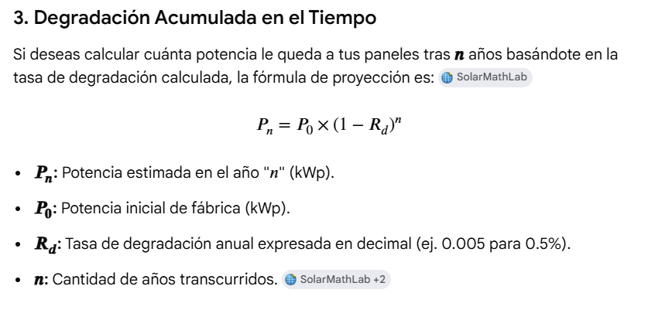
Energía medida [kWh] | 674,000.00 |  | Estandar IEC 61724 |  |  | Estandar IEC 61724 |  |  | Tasa Degradación Annual |  | Calculo de Perdidas Por Temp. y deg. |  |  | La Fórmula de Pérdidas de Campo DC
Potencia pico de la planta [kWp] | 120 |  | Energia Teorica Mwh (with Dedrad) | 987.73 |  | Energia Teorica Mwh (with out Dedrad) | 1012.8 | 0.78 | Potencia Inicial | 120 | Teorico sin deg. | 1012.8 |  | Insolación | 8.44
El resultado de la integral ( Ireal/Istc) (Horas de Sol Pico) | 8.44 |  | Diferencia Temp. | 20 |  | Diferencia Temp. | 20 | 789.984 | Tasa degradación annual | 0.005 | Perdidas por Tem. Y Degradación | 69.12 |  | Energia DC entrada Inversor | 598.22 | 674.00
Coeficiente de degradación anual [%] | 0 |  | Coeficiente | 0.93 |  | Coeficiente de Temperatura | 0.93 |  | Numero de años | 5 |  |  |  | Potencia Estimada | 117.030
Número de años de operación | 0 |  | Energia (Coef degrad) | 918.59 |  | Energia (Coef degrad) Temp | 941.904 |  | Potencia Pico Estimada | 117.030
Coeficiente de temperatura [%/°C] (Ej: si es -0.35%, escribe -0.35) | -0.35% |  | PR Corrección por Temp y Degradación Acumulada | 73.37% |  | PR Corrección por Temp y Degradación Acumulada | 71.56% |  | 3- Imagen referencia |  |  |  | PR DC | 60.57%
Temperatura medida del panel [°C] | 45 |  | 2- Imagen referencia |  |  | 2- Imagen referencia |  |  |  |  |  |  | Perdida DC | 15.18
Temperatura STC (Por defecto 25) | 25 |  |  | 789.984 |  |  |  |  |  |  |  |  | Teorico sin deg. DC | 1012.8
Coeficiente fijo de corrección [%] (Ej: si no hay pérdidas, escribe 100) | 100 |  |  |  |  |  |  |  | Porcentaje de perdidas x Trackers |  |  |  | Energia DC entrada Inversor | 598.22
 |  |  |  |  |  |  |  |  |  |  |  |  | Rendimiento | 113%
PR% (Degradación Exponencial) | 71.707 | Generacion sin Cultaiment
PR% (Degradación Lineal) | 71.707 | Fecha | Carga Estimada (MW) | Carga Real | Perdida % | Insolación KWh/m2 | Eficiencia PR % | Temperatura Panel |  |  |  | 27.016 | 30.438141614
1- Imagen referencia |  | 2026-06-29 | 834.73 | 770.10 | 7.7% | 9.19 | 70.94 | 47.24 |  |  |  |  | 99.56
 |  | 2026-06-30 | 751.26 | 686.51 | 8.6% | 8.17 | 71.17 | 44.72
 |  | 2026-07-01 | 611.29 | 555.23 | 9.2% | 6.63 | 70.83 | 41.83
 |  | 2026-07-02 | 637.49 | 594.24 | 6.8% | 6.91 | 72.78 | 41.92
 |  | 2026-07-03 | 730.47 | 674.52 | 7.7% | 7.96 | 70.68 | 44.1
 |  |  | 3,565.24 | 3,280.60 | 8.0%
1- Imagen referencia |  |  |  |  |  |  |  |  |  | 2- Imagen referencia
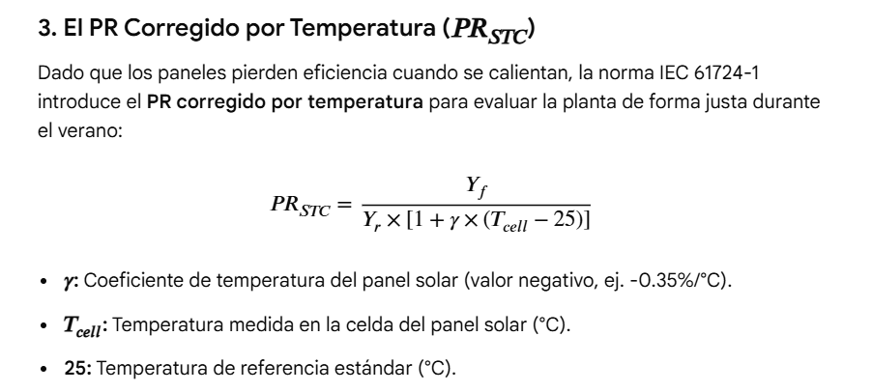
 |  |  |  | 43.25

 |  |  |  | 11 de junio | 439.20 MW
 |  |  |  | Insolacion | 5.07
 |  |  |  | Temperatura del Pa | 35.57

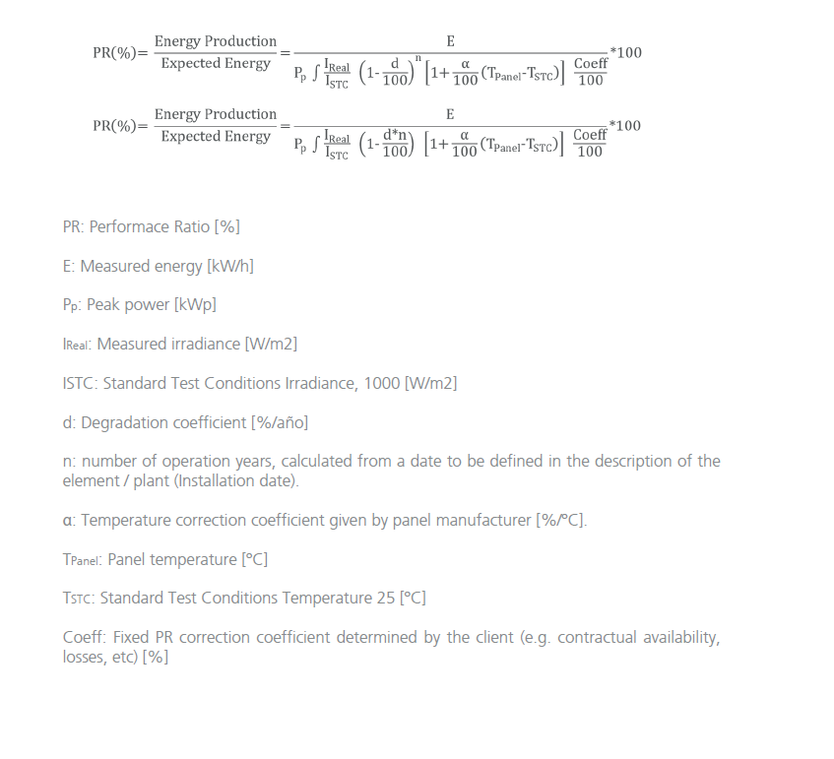

 |  |  |  |  |  |  |  |  |  | 3- Imagen referencia

Paso a paso
